Лист1
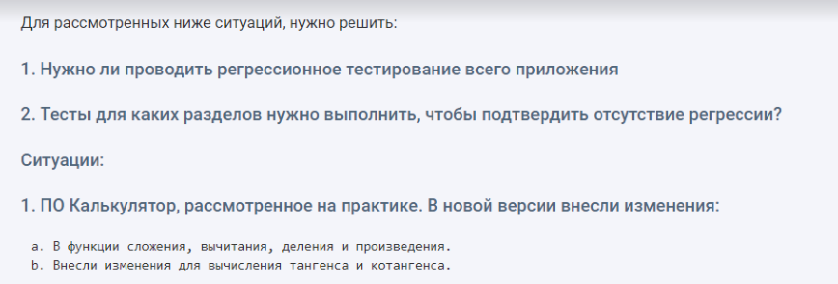

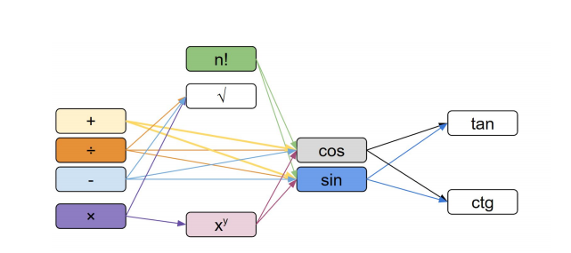

а.1)Всего модулей: 11; |  |  | a.2)

N | Проверка | Резульат | N | Проверка | Резульат
1 | "+" | ok | 1 | "+" | fail
2 | "-" | ok | 2 | "-" | fail
3 | "*" | ok | 3 | "*" | ok
4 | "/" | ok | 4 | "/" | ok
 |  |  | 5 | cos | fail
 |  |  | 6 | sin | fail

Ошибки не обнаружены, регрессионное тестирование окончено. |  |  | Из 11 модулей регресс тест затронул 8 - >50%, нужно проводить полное - регрессионное тестирование.

b.1) |  |  | b.2)
N | Проверка | Резульат | N | Проверка | Резульат
1 | tan | ok | 1 | tan | fail
2 | ctg | ok | 2 | ctg | fail

Ошибки не обнаружены, регрессионное тестирование окончено. |  |  | В модулей нет обратных связей, они не влияют на остальные, регрессионное тестирование окончено.

 |  |  |  |  |  | Кол-во Эл-тов: 12
 |  |  |  |  | а.1)

 |  |  |  |  | N | Проверка | Результат
 |  |  |  |  | 1 | "Каталог товаров" | ok

 |  |  |  |  | Ошибки не обнаружены,частичное регрессионное тестирование окончено.

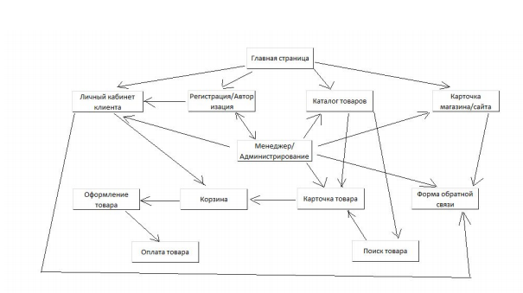
 |  |  |  |  | а.2)

 |  |  |  |  | N | Проверка | Результат
 |  |  |  |  | 1 | "Каталог товаров" | fail
 |  |  |  |  | 2 | "Поиск товаров" | fail
 |  |  |  |  | 3 | "Карточка товара" | fail
 |  |  |  |  | 4 | "Корзина" | fail
 |  |  |  |  | 5 | "Оформление товара" | fail
 |  |  |  |  | 6 | "Оплата товара" | fail

 |  |  |  |  | Выполнено 50% регрессионного тестирования, нужно пройти полностью.

 |  |  |  |  | b.1)

 |  |  |  |  | N | Проверка | Результат
 |  |  |  |  | 1 | "Оформление товара" | ok

c.1) |  |  |  |  | Частичное регрессионное тестирование завершено

N | Проверка | Результат |  |  | b.2)
1 | Менеджер адм. | fail
2 | Личный каб. | fail |  |  | N | Проверка | Результат
3 | Регистрация/авториз | fail |  |  | 1 | "Оформление товара" | fail
4 | Каталог товаров | fail |  |  | 2 | "Оплата товара" | fail
5 | Карточка сайта | fail
6 | Форма обратной связи | fail |  |  | Протестированые модули не влияют на остальные, тестирование окончено.
7 | Карточка товара | fail
8 | Корзина | fail
9 | Оформление товара | fail
10 | Оплата | fail

Частичное регресионное тестирование нужно провести полностью

